Додаток А-1
Додаток А-1
Футболка з логотипом | 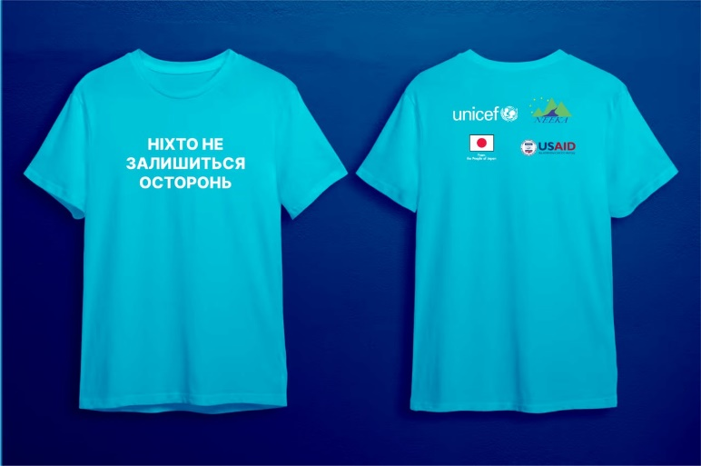
Жилет з логотипом | 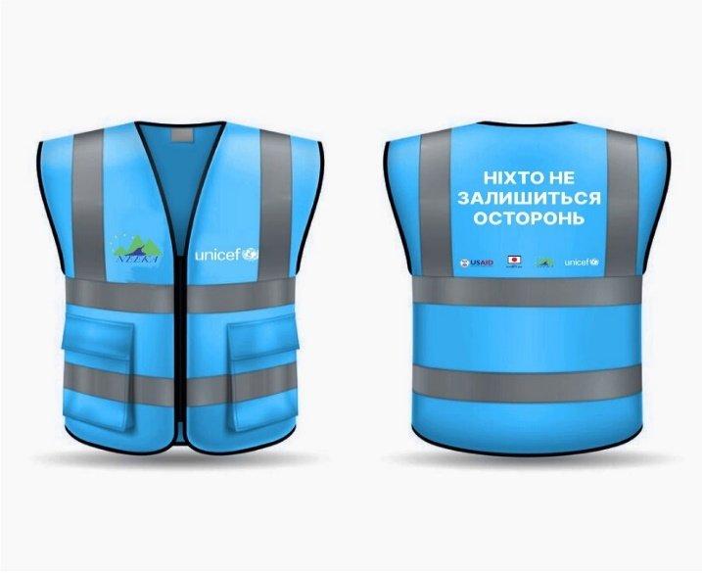
Худі М-XL з логотип | 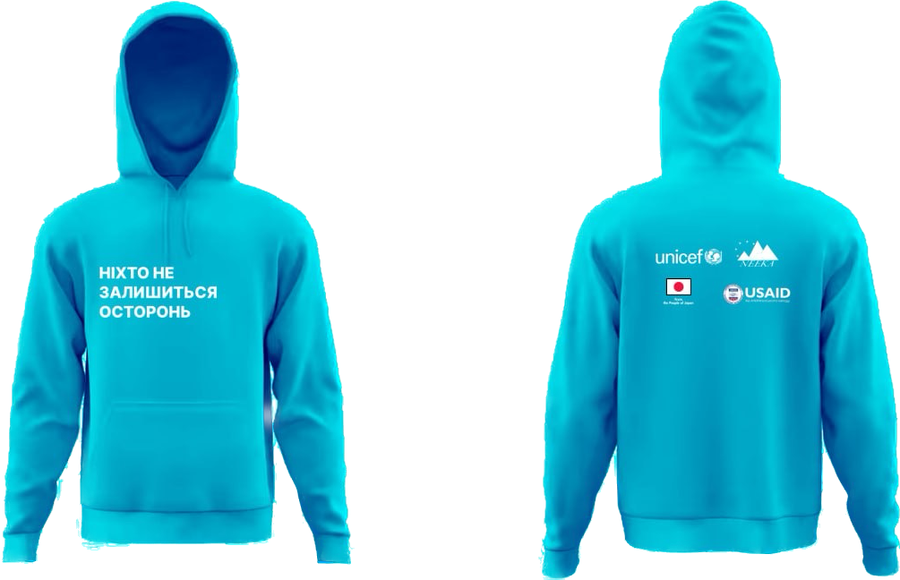
Кепка п'ятиклинка для сублімації поліестер з лого | 
Сумки еко з логотипом | 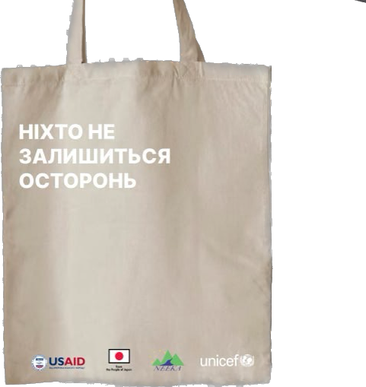
Id картка пластикова | 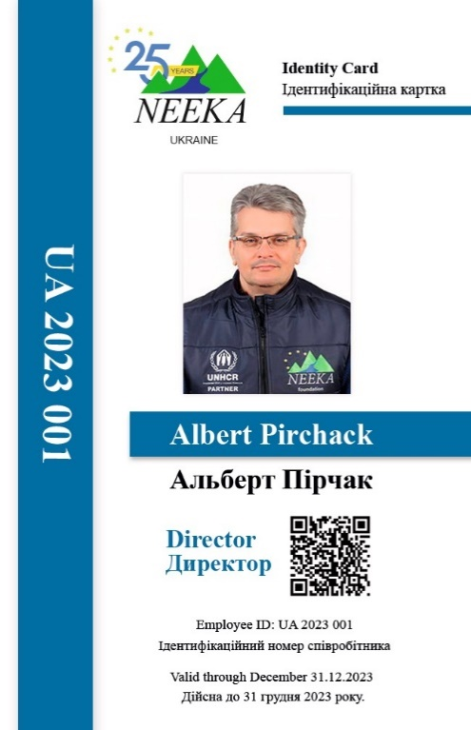 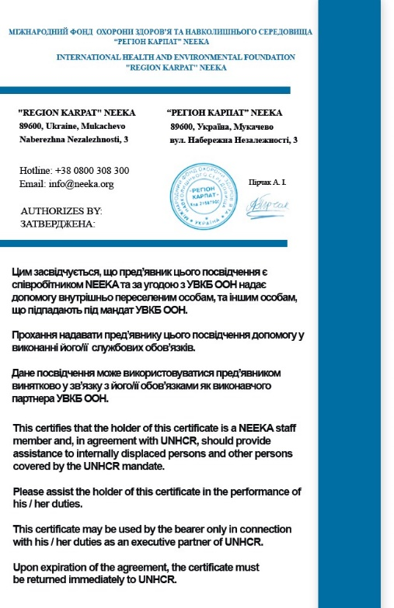
Еко ручка з логотипом | 
Шнурок до бейджика з логотипом
Блокнот | 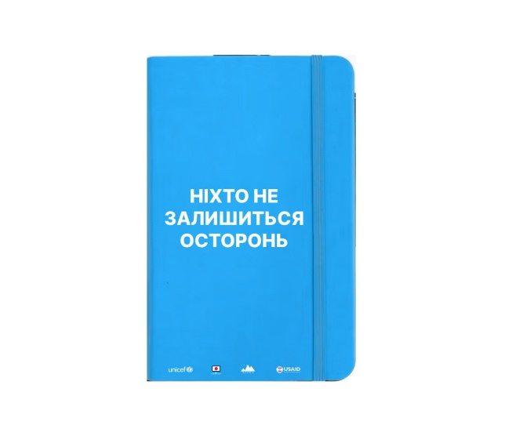
Логотип 1 | 
Логотип 2
Логотип 3 | 
Логотип 4 | 

Затверджено:
Директор МФОЗНС "Регіон Карпат"__________________ Пірчак А.І.

